Sheet1
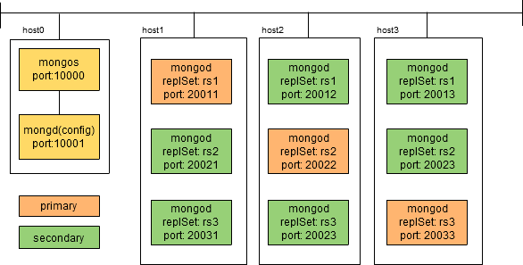

replSet: rs1

replSet: rs2

replSet: rs3

IP: . . .
担当：
IP: . . .
担当：
IP: . . .
担当：
IP: . . .
担当：

